(1) Hinweise zur Nutzung
Hinweise zur Nutzung des Schnell-Checks
Der Schnell-Check hilft Ihnen dabei, sich einen ersten Überblick über bereits getätigte oder geplante Maßnahmen zu verschaffen und das Potenzial Ihres Unternehmens zu ermitteln.

1. Aktivieren Sie die Bearbeitungsfunktion über das Feld "Bearbeitung aktivieren"

2. Beantworten Sie auf Tabellenblatt (2) Maßnahmenkatalog in den Spalten C und D, welche Maßnahmen bereits "erledigt" oder "geplant/denkbar" sind. Als "nicht relevant" stufen Sie in Spalte E solche Maßnahmen ein, die Sie in Ihrem Unternehmen nicht durchführen möchten oder können. Markieren Sie die jeweils zutreffende Spalte mit einem "x".

3. Sofern benötigt, erhalten Sie eine kurze Erklärung zu jeder abgefragten Maßnahme per Mouse-Over.

4. Damit die Berechnung des durchschnittlichen Erfüllungsgrads korrekt erfolgt, darf pro Maßnahme nur eine Spalte (C, D oder E) angekreuzt werden, andernfalls erscheint automatisch eine rote Markierung.

5. Sobald ein Handlungsfeld vollständig ausgefüllt ist, wird automatisch der Erfüllungsgrad (= bereits umgesetzte Maßnahmen) berechnet. Maßnahmen, die als "nicht relevant" eingestuft wurden, gehen nicht in die Berechnung ein.

6. Auf Tabellenblatt (3) Grafische Auswertung werden Ihnen Ihre Ergebnisse als Säulendiagramm dargestellt.
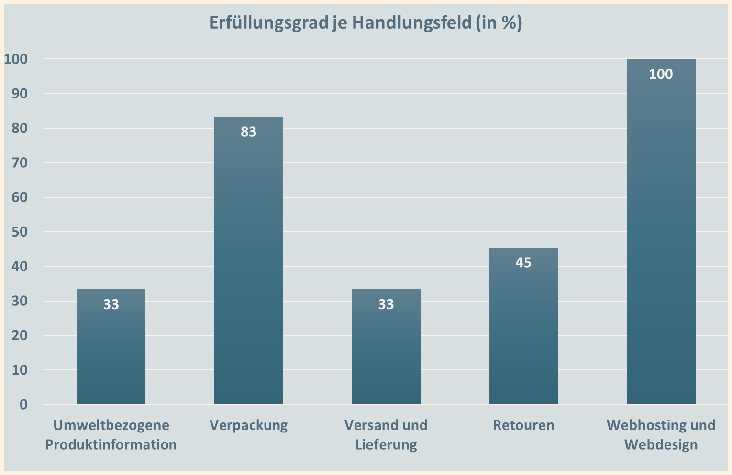

7. Nutzen Sie den Schnell-Check begleitend als Erfolgsmesser und Checkliste.

(3) Grafische Auswertung
Erfüllungsgrad je Handlungsfeld (in %)
 | Erfüllungsgrad %
Umweltbezogene Produktinformation | 0
Verpackung | 0
Versand und Lieferung | 0
Retouren | 0
Webhosting und Webdesign | 0

